Sheet1
入库清单 |  |  |  |  | 箱单信息
地址：（CZ3187）广东省东莞市凤岗镇五联村科研路9号 收件人：（CZ3187） 联系电话：18922869479 |  |  | 客户代码:CZ3187
 |  |  | 运输方式:TIR卡航

 |  |  | CZ3187-0622-11

序号 | 产品信息 | 外箱箱唛 |  | 数量 | 图片 | 重量 | 体积 | 产品名 | 材质
1 | 41634-Y07U0001-A01 6排冷凝器 申购：PR2606220088 | CZ3187-0622-11-1 |  | 10 | 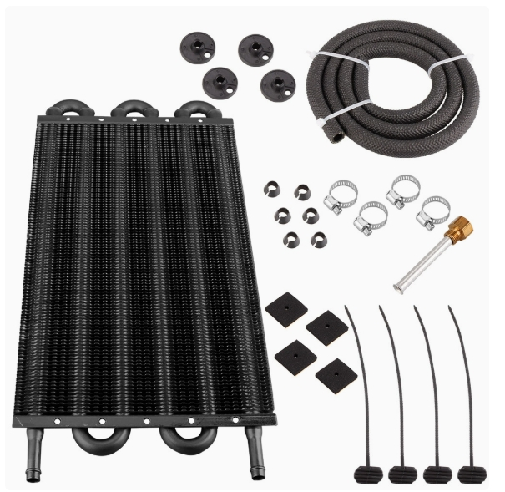 | 44.8 | 0.32 | 6排冷凝器 | 金属
 |  | CZ3187-0622-11-2 |  | 10
 |  | CZ3187-0622-11-3 |  | 10
 |  | CZ3187-0622-11-4 |  | 10
2 | 41635-Y07U0001-A01 8排冷凝器 申购：PR2606220089 | CZ3187-0622-11-5 |  | 10 | 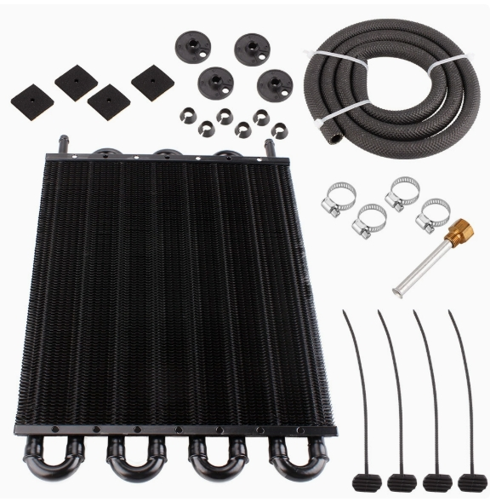 | 55.2 | 0.3 | 8排冷凝器 | 金属
 |  | CZ3187-0622-11-6 |  | 10
 |  | CZ3187-0622-11-7 |  | 10
 |  | CZ3187-0622-11-8 |  | 10
3 | 41636-Y07U0001-A01 10排冷凝器 申购：PR2606220090 | CZ3187-0622-11-9 |  | 10 | 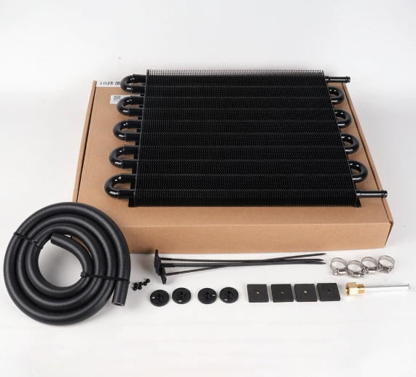 | 46.8 | 0.29 | 10排冷凝器 | 金属
 |  | CZ3187-0622-11-10 |  | 10
 |  | CZ3187-0622-11-11 |  | 10

 |  |  |  |  |  | 总重量 | 总体积 | 密度
 |  |  |  |  |  | 146.8 | 0.91 | 161.32

